Annexure 5
 | Aditya Birla Sun Life Mutual Fund

 | Disclosure of risk-o-meter of scheme and it's benchmark

 | Risk-o-meter of Scheme | Risk-o-meter of Benchmark
 | Aditya Birla Sun Life Large & Mid Cap Fund | Nifty Large Midcap 250 TRI
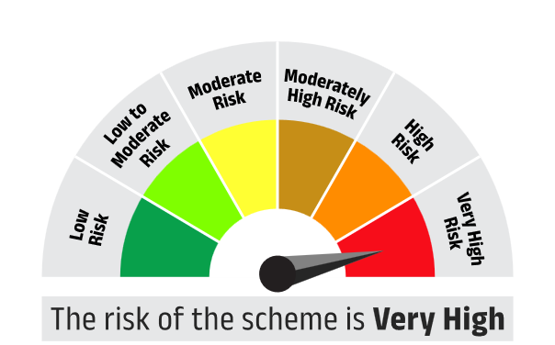
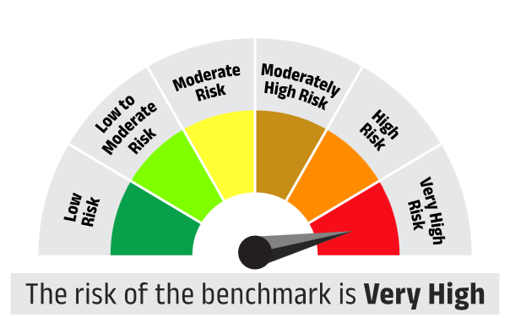

 | Aditya Birla Sun Life Dividend Yield Fund | Nifty 500 TRI

 | Aditya Birla Sun Life Infrastructure Fund | Nifty Infrastructure TRI

 | Aditya Birla Sun Life International Equity Fund | S&P Global 1200 TRI

 | ADITYA BIRLA SUN LIFE AGGRESSIVE HYBRID FUND | Crisil Hybrid 35+65 - Aggressive Index

 | Aditya Birla Sun Life Arbitrage Fund | Nifty 50 Arbitrage Index

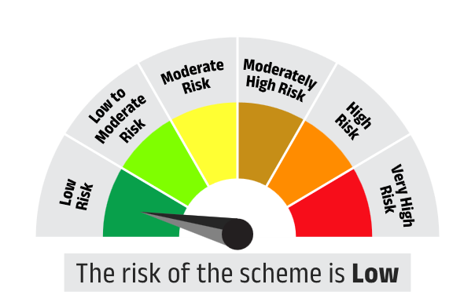
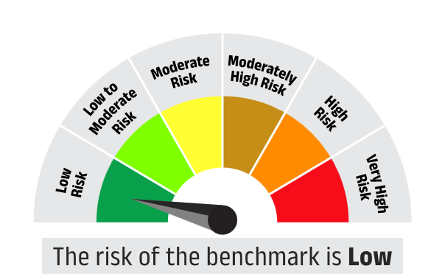

 | Aditya Birla Sun Life Flexi Cap Fund | Nifty 500 TRI

 | Aditya Birla Sun Life Large Cap Fund | Nifty 100 TRI

 | Aditya Birla Sun Life Digital India Fund | BSE Teck TRI

 | Aditya Birla Sun Life ELSS Tax Saver Fund | Nifty 500 TRI

 | Aditya Birla Sun Life Small Cap Fund | BSE 250 SmallCap TRI

 | Aditya Birla Sun Life Focused Fund | Nifty 500 TRI

 | Aditya Birla Sun Life Banking and Financial Services Fund | Nifty Financial Services TRI

 | Aditya Birla Sun Life Consumption Fund | NIFTY India Consumption TRI

 | Aditya Birla Sun Life Midcap Fund | Nifty Midcap 150 TRI

 | Aditya Birla Sun Life MNC Fund | Nifty MNC TRI

 | Aditya Birla Sun Life Nifty 50 Index Fund | Nifty 50 TRI

 | ADITYA BIRLA SUN LIFE VALUE FUND | Nifty 500 TRI

 | Aditya Birla Sun Life Balanced Advantage Fund | CRISIL Hybrid 50+50 - Moderate Index

 | Aditya Birla Sun Life Equity Savings Fund | NIFTY Equity Savings TRI

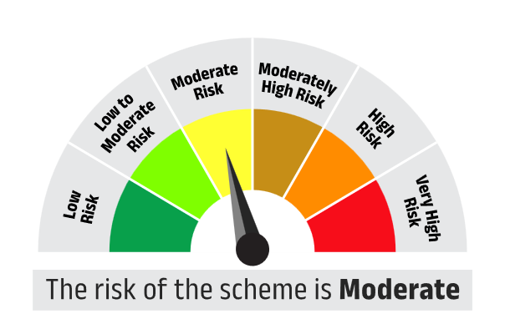
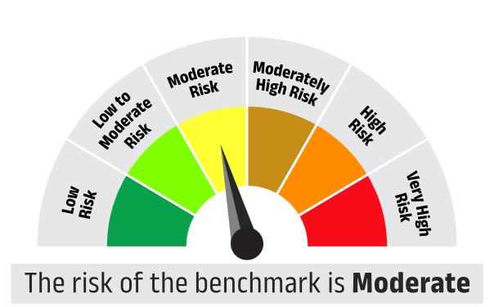

 | Aditya Birla Sun Life Manufacturing Equity Fund | Nifty India Manufacturing TRI

 | Aditya Birla Sun Life Bal Bhavishya Yojna | Nifty 500 TRI

 | Aditya Birla Sun Life Retirement Fund - The 30s Plan | Nifty 500 TRI

 | Aditya Birla Sun Life Retirement Fund - The 40s Plan | CRISIL Hybrid 35+65 - Aggressive Index

 | Aditya Birla Sun Life Pharma & Healthcare Fund | BSE Healthcare TRI

 | Aditya Birla Sun Life PSU Equity Fund | BSE PSU TRI

 | Aditya Birla Sun Life Special Opportunities Fund | BSE 500 TRI

 | Aditya Birla Sun Life ESG Integration Strategy Fund | NIFTY 100 ESG TRI

 | Aditya Birla Sun Life Nifty Smallcap 50 Index Fund | Nifty Smallcap 50 TRI

 | Aditya Birla Sun Life Nifty Midcap 150 Index Fund | Nifty Midcap 150 Index TRI

 | Aditya Birla Sun Life Multi Cap Fund | NIFTY 500 Multicap 50:25:25 TRI

 | Aditya Birla Sun Life Nifty 50 Equal Weight Index Fund | Nifty 50 Equal Weight TRI

 | Aditya Birla Sun Life Business Cycle Fund | BSE 500 TRI

 | Aditya Birla Sun Life Nifty Next 50 Index Fund | Nifty Next 50 TRI

 | Aditya Birla Sun Life Multi Asset Allocation Fund | 65% BSE 200 + 25% CRISIL Short Term Bond Fund Index + 5% of Domestic prices of Gold + 5% of Domestic prices of Silver

 | Aditya Birla Sun Life Transportation And Logistics Fund | Nifty Transportation and Logistics TRI

 | Aditya Birla Sun Life Gold ETF | Domestic Price Of Physical Gold

 | Aditya Birla Sun Life Nifty 50 ETF | Nifty 50 TRI

 | Aditya Birla Sun Life BSE Sensex ETF | BSE Sensex TRI

 | Aditya Birla Sun Life Nifty Next 50 ETF | Nifty Next 50 TRI

 | Aditya Birla Sun Life Nifty Bank ETF | Nifty Bank TRI

 | Aditya Birla Sun Life Nifty Healthcare ETF | Nifty Healtcare TRI

 | Aditya Birla Sun Life Nifty IT ETF | Nifty IT TRI

 | Aditya Birla Sun Life Silver ETF | Prices Of Silver

 | Aditya Birla Sun Life Nifty 200 Momentum 30 ETF | Nifty 200 Momentum 30 TRI

 | Aditya Birla Sun Life Nifty 200 Quality 30 ETF | Nifty 200 Quality 30 TRI

 | Aditya Birla Sun Life CRISIL Liquid Overnight ETF | Crisil Liquid Overnight Index

 | Aditya Birla Sun Life Gold Fund | Domestic Price Of Physical Gold

 | ADITYA BIRLA SUN LIFE INCOME PLUS ARBITRAGE ACTIVE FOF | 60% Crisil Short Term Bond Index + 40% Nifty 50 Arbitrage Index

 | Aditya Birla Sun Life Multi-Asset Omni FOF | 50% Nifty 500 TRI + 35% Nifty Short Duration Debt Index + 10% Domestic Price Of Physical Gold + 5% Domestic Price Of Silver

 | ADITYA BIRLA SUN LIFE DYNAMIC ASSET ALLOCATION OMNI FOF | CRISIL Hybrid 50+50 - Moderate Index

 | ADITYA BIRLA SUN LIFE CONSERVATIVE HYBRID ACTIVE FOF | CRISIL Hybrid 85+15 - Conservative Index

 | ADITYA BIRLA SUN LIFE AGGRESSIVE HYBRID OMNI FOF | CRISIL Hybrid 35+65 - Aggressive Index

 | Aditya Birla Sun Life Global Emerging Opportunities Fund | MSCI ACWI Index

 | Aditya Birla Sun Life Global Excellence Equity Fund of Fund | MSCI World Index

 | ADITYA BIRLA SUN LIFE US EQUITY PASSIVE FOF | Nasdaq 100 Index

 | Aditya Birla Sun Life Silver ETF Fund Of Fund | Price of silver

 | ADITYA BIRLA SUN LIFE MULTI – ASSET PASSIVE FOF | 50% Nifty 500 TRI + 35% NIFTY Short Duration Debt Index + 10% Domestic Price of Physical Gold + 5% Domestic Price of Silver

 | Aditya Birla Sun Life US Treasury 1-3 Year Bond ETFs FOF | Bloomberg US Treasury 1-3 Year Index

 | Aditya Birla Sun Life US Treasury 3-10 Year Bond ETFs FOF | Bloomberg US Treasury 3-10 Year Index

 | Aditya Birla Sun Life Short Term Fund | NIFTY Short Duration Debt Index A-II

 | ADITYA BIRLA SUN LIFE ULTRA SHORT TERM FUND | Nifty Ultra Short Duration Debt Index A-I

 | ADITYA BIRLA SUN LIFE DYNAMIC TERM FUND | NIFTY Composite Debt Index A-III

 | ADITYA BIRLA SUN LIFE FLOATING INTEREST RATES FUND | NIFTY Low Duration Debt Index A-I

 | ADITYA BIRLA SUN LIFE MONEY MARKET FUND | CRISIL Money Market A-I Index

 | ADITYA BIRLA SUN LIFE ULTRA SHORT TO SHORT TERM FUND | NIFTY Low Duration Debt Index A-I

 | Aditya Birla Sun Life Corporate Bond Fund | NIFTY Corporate Bond Index A-II

 | ADITYA BIRLA SUN LIFE MEDIUM TERM FUND | CRISIL Medium Duration Debt A-III Index

 | Aditya Birla Sun Life Banking & PSU Debt Fund | Nifty Banking & PSU Debt Index A-II

 | Aditya Birla Sun Life Liquid Fund | NIFTY Liquid Index A-I

 | ADITYA BIRLA SUN LIFE GILT FUND | Nifty All Duration G-Sec Index

 | ADITYA BIRLA SUN LIFE CONSERVATIVE HYBRID FUND | CRISIL Hybrid 85+15 - Conservative Index

 | ADITYA BIRLA SUN LIFE MEDIUM TO LONG TERM FUND | CRISIL Medium to Long Duration Fund AIII Index

 | Aditya Birla Sun Life Credit Risk Fund | CRISIL Credit Risk Debt B-II Index

 | Aditya Birla Sun Life Overnight Fund | CRISIL Liquid Overnight Index

 | Aditya Birla Sun Life Retirement Fund - The 50s Plan | CRISIL Short Term Debt Hybrid 75+25 Fund Index

 | Aditya Birla Sun Life Retirement Fund - The 50s Plus Debt Plan | CRISIL Short Term Bond Fund Index

 | ADITYA BIRLA SUN LIFE NIFTY SDL PLUS PSU BOND SEP 2026 60:40 INDEX FUND | Nifty SDL Plus PSU Bond Sep 2026 60:40 Index

 | Aditya Birla Sun Life Nifty SDL Apr 2027 Index Fund | Nifty SDL Apr 2027 Index

 | Aditya Birla Sun Life CRISIL SDL Plus AAA PSU Apr 2027 60:40 Index Fund | CRISIL IBX 60:40 SDL + AAA PSU Index - April 2027

 | Aditya Birla Sun Life Crisil IBX Gilt Apr 2028 Index Fund | CRISIL IBX Gilt Apr 2028 Index

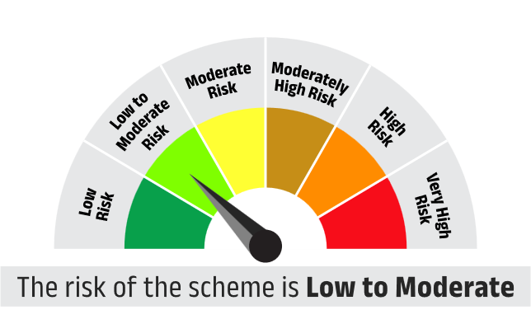
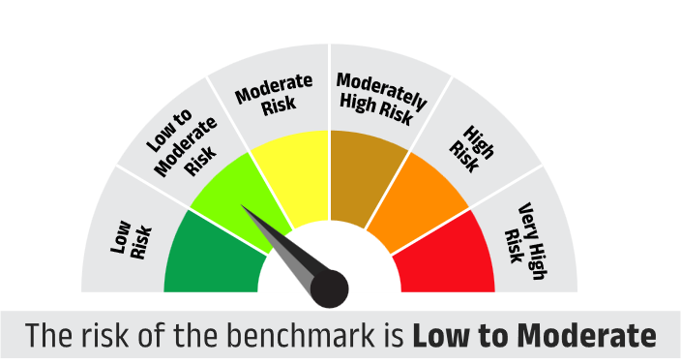

 | Aditya Birla Sun Life Crisil IBX SDL Jun 2032 Index Fund | CRISIL-IBX SDL Index - June 2032

 | Aditya Birla Sun Life Nifty SDL Sep 2027 Index Fund | Nifty SDL Sep 2027 Index

 | ADITYA BIRLA SUN LIFE LONG TERM FUND | Nifty Long Duration Debt Index A III

x | Aditya Birla Sun Life Crisil IBX Gilt - April 2026 Index Fund | CRISIL IBX Gilt Index – April 2026

 | Aditya Birla Sun Life Crisil IBX 50:50 Gilt Plus SDL Apr 2028 Index Fund | CRISIL IBX 50:50 Gilt Plus SDL Index - April 2028

 | Aditya Birla Sun Life Crisil IBX Gilt Apr 2029 Index Fund | CRISIL IBX Gilt Index – April 2029

x | Aditya Birla Sun Life Crisil IBX 60:40 SDL + AAA PSU Apr 2026 Index Fund | CRISIL-IBX 60:40 SDL Plus AAA PSU Index - April 2026

 | Aditya Birla Sun Life Crisil IBX Gilt Apr 2033 Index Fund | CRISIL IBX Gilt Index – April 2033

x | Aditya Birla Sun Life Fixed Term Plan - Series TI (1837 Days) | CRISIL Medium To Long Term Debt Index

x | Aditya Birla Sun Life Fixed Term Plan - Series TJ (1838 days) | CRISIL Medium To Long Term Debt Index

 | Aditya Birla Sun Life Fixed Term Plan - Series TQ (1879 Days) | CRISIL Medium To Long Term Debt Index

x | Aditya Birla Sun Life Fixed Term Plan - Series UB (1224 Days) | CRISIL Medium To Long Term Debt Index

x | Aditya Birla Sun Life Fixed Term Plan - Series UJ (1110 Days) | CRISIL Medium Term Debt Index

 | ADITYA BIRLA SUN LIFE QUANT FUND | Nifty 200 TRI

 | ADITYA BIRLA SUN LIFE CRISIL 10 YEAR GILT ETF | Crisil 10 year Gilt Index

 | ADITYA BIRLA SUN LIFE CRISIL BROAD BASED GILT ETF | CRISIL Broad Based Gilt Index

 | ADITYA BIRLA SUN LIFE CRISIL IBX GILT JUNE 2027 INDEX FUND | CRISIL IBX GILT INDEX - JUNE 2027

 | ADITYA BIRLA SUN LIFE NIFTY INDIA DEFENCE INDEX FUND | Nifty India Defence Total Return Index

 | ADITYA BIRLA SUN LIFE NIFTY PSE ETF | Nifty PSE Index

 | ADITYA BIRLA SUN LIFE BSE INDIA INFRASTRUCTURE INDEX FUND | BSE India Infrastructure Index

 | ADITYA BIRLA SUN LIFE CONGLOMERATE FUND | BSE Select Business Groups Index

 | ADITYA BIRLA SUN LIFE CRISIL-IBX FINANCIAL SERVICES 9-12 MONTHS DEBT INDEX FUND | CRISIL Financial Services 9 to 12 Months Debt Index

 | ADITYA BIRLA SUN LIFE CRISIL-IBX FINANCIAL SERVICES 3 TO 6 MONTHS DEBT INDEX FUND | CRISIL-IBX Financial Services 3 to 6 Months Debt Index

 | ADITYA BIRLA SUN LIFE CRISIL-IBX AAA FINANCIAL SERVICES INDEX-SEP 2027 FUND | CRISIL-IBX AAA FINANCIAL SERVICES INDEX–SEP 2027

 | ADITYA BIRLA SUN LIFE CRISIL-IBX AAA NBFC-HFC INDEX - SEP 2026 FUND | CRISIL-IBX AAA NBFC-HFC INDEX - SEP 2026

 | ADITYA BIRLA SUN LIFE BSE 500 MOMENTUM 50 INDEX FUND | BSE 500 MOMENTUM 50 INDEX

 | ADITYA BIRLA SUN LIFE BSE 500 QUALITY 50 INDEX FUND | BSE 500 QUALITY 50 INDEX

 | Apex Hybrid Long-Short Fund | Nifty 50 Hybrid Composite Debt 50:50 Index

 | ADITYA BIRLA SUN LIFE MSCI INDIA ETF | MSCI India Index

 | ADITYA BIRLA SUN LIFE BSE TOP 10 BANKS ETF | BSE Top 10 Banks TRI

